GAM summary sufficiency
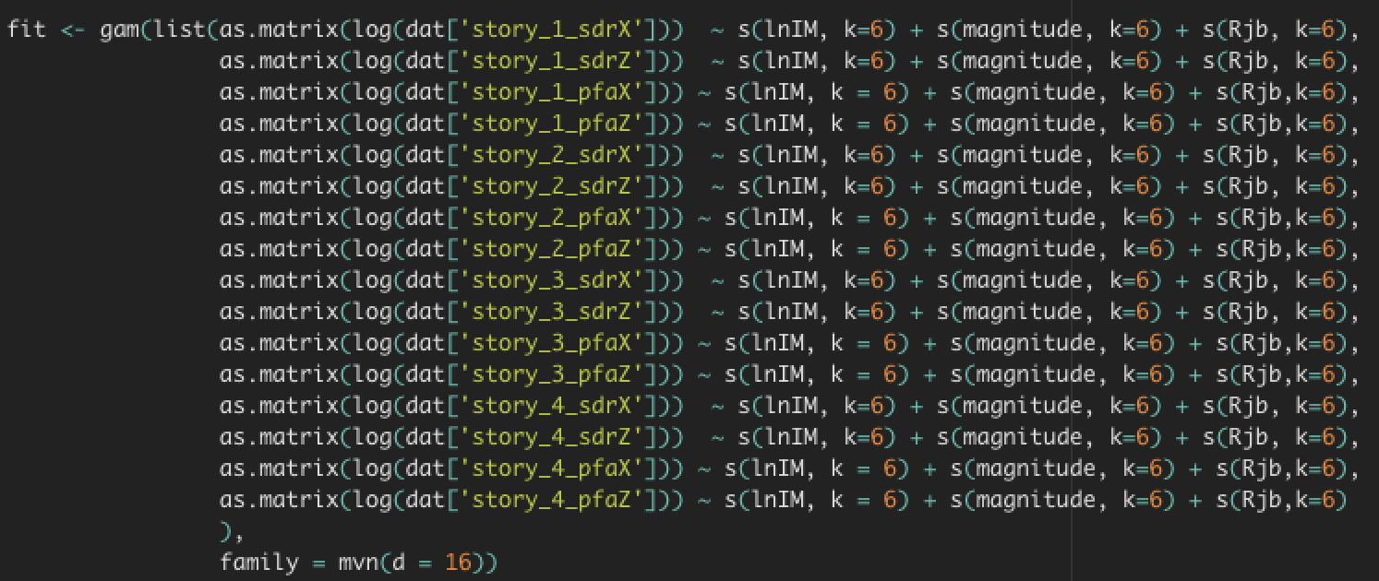
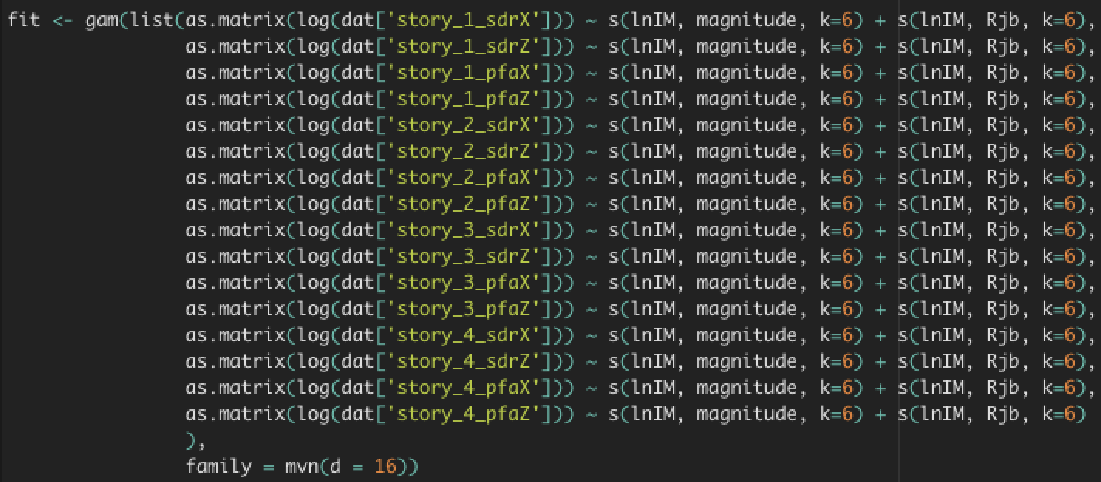
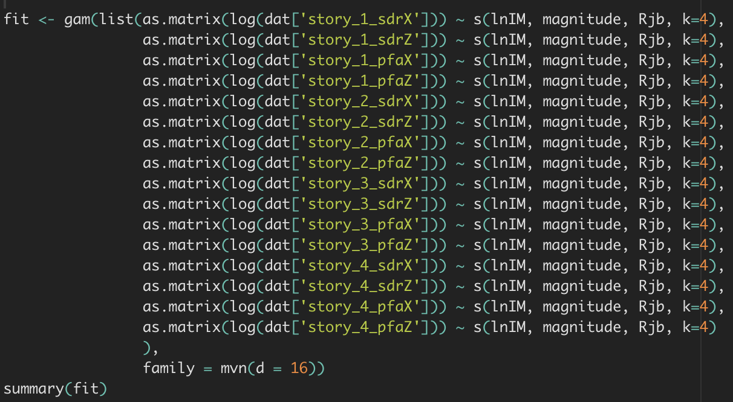
Archetype | Floor Level | EDP | SaT1 | PGA | PGV | Sa_avg | CAV | SI | ASI | DSI | Archetype | Floor Level | EDP | SaT1 | PGA | PGV | Sa_avg | CAV | SI | ASI | DSI | Archetype | Floor Level | EDP | SaT1 | PGA | PGV | Sa_avg | CAV | SI | ASI | DSI
s4_96x48_high | 1st story | SDR_X vs R | NO (0.00) | NO (0.00) | NO (0.00) | NO (0.00) | NO (0.00) | NO (0.00) | NO (0.00) | NO (0.00) | s4_96x48_high | 1st story | SDR_X vs R | NO (0.00) | NO (0.00) | NO (0.00) | NO (0.00) | NO (0.00) | NO (0.00) | NO (0.00) | NO (0.00) | s4_96x48_high | 1st story | SDR_X vs R | NO (0.00) | NO (0.00) | NO (0.00) | NO (0.00) | NO (0.00) | NO (0.00) | NO (0.00) | NO (0.00)
 |  | SDR_Z vs R | NO (0.00) | NO (0.00) | NO (0.00) | NO (0.00) | NO (0.00) | NO (0.00) | NO (0.00) | NO (0.00) |  |  | SDR_Z vs R | NO (0.00) | NO (0.00) | NO (0.00) | NO (0.00) | NO (0.00) | NO (0.00) | NO (0.00) | NO (0.00) |  |  | SDR_Z vs R | NO (0.00) | NO (0.00) | NO (0.00) | NO (0.00) | NO (0.00) | NO (0.00) | NO (0.00) | NO (0.00)
 |  | PFA_X vs R | NO (0.00) | NO(0.011) | NO (0.00) | YES(0.75) | NO (0.00) | NO (0.00) | NO (0.00) | NO (0.00) |  |  | PFA_X vs R | NO (0.00) | NO (0.00) | NO (0.00) | YES(0.767) | NO (0.00) | NO (0.00) | NO (0.00) | NO (0.00) |  |  | PFA_X vs R | NO (0.00) | NO (0.00) | NO (0.00) | NO (0.00) | NO (0.00) | NO (0.00) | NO (0.00) | NO (0.00)
 |  | PFA_Z vs R | NO (0.00) | YES(0.438) | NO (0.00) | YES(0.57) | NO (0.00) | NO (0.00) | NO (0.00) | NO (0.00) |  |  | PFA_Z vs R | NO (0.00) | YES(0.256) | NO (0.00) | YES(0.558) | NO (0.00) | NO (0.00) | NO (0.00) | NO (0.00) |  |  | PFA_Z vs R | NO (0.00) | NO (0.00) | NO (0.00) | NO (0.00) | NO (0.00) | NO (0.00) | NO (0.00) | NO (0.00)
 |  | SDR_X vs M | NO (0.00) | NO (0.00) | YES(0.681) | NO (0.00) | YES(0.202) | YES(0.944) | NO (0.00) | NO (0.00) |  |  | SDR_X vs M | NO (0.00) | NO (0.00) | NO (0.00) | NO (0.00) | NO (0.00) | NO (0.00) | NO (0.00) | NO (0.00) |  |  | SDR_X vs M | NO (0.00) | NO (0.00) | NO (0.00) | NO (0.00) | NO (0.00) | NO (0.00) | NO (0.00) | NO (0.00)
 |  | SDR_Z vs M | NO (0.00) | NO (0.00) | YES(0.489) | NO (0.00) | YES(0.345) | YES(0.508) | NO (0.00) | NO (0.00) |  |  | SDR_Z vs M | NO (0.00) | NO (0.00) | NO (0.00) | NO (0.00) | NO (0.00) | NO (0.00) | NO (0.00) | NO (0.00) |  |  | SDR_Z vs M | NO (0.00) | NO (0.00) | NO (0.00) | NO (0.00) | NO (0.00) | NO (0.00) | NO (0.00) | NO (0.00)
 |  | PFA_X vs M | YES(0.075) | NO (0.00) | YES(0.068) | NO (0.00) | NO (0.00) | NO(0.025) | NO (0.00) | NO (0.00) |  |  | PFA_X vs M | NO (0.00) | NO (0.00) | NO (0.00) | NO (0.00) | NO (0.00) | NO (0.00) | NO (0.00) | NO (0.00) |  |  | PFA_X vs M | NO (0.00) | NO (0.00) | NO (0.00) | NO (0.00) | NO (0.00) | NO (0.00) | NO (0.00) | NO (0.00)
 |  | PFA_Z vs M | NO (0.00) | YES(0.883) | YES(0.184) | NO (0.00) | NO (0.00) | YES(0.535) | NO (0.00) | NO (0.00) |  |  | PFA_Z vs M | NO (0.00) | NO (0.00) | NO (0.00) | NO (0.00) | NO (0.00) | NO (0.00) | NO (0.00) | NO (0.00) |  |  | PFA_Z vs M | NO (0.00) | NO (0.00) | NO (0.00) | NO (0.00) | NO (0.00) | NO (0.00) | NO (0.00) | NO (0.00)
 | 2nd story | SDR_X vs R | NO (0.00) | NO (0.00) | NO (0.00) | YES(0.086) | NO (0.00) | NO (0.00) | NO (0.00) | NO (0.00) |  | 2nd story | SDR_X vs R | NO (0.00) | NO (0.00) | NO (0.00) | NO (0.00) | NO (0.00) | NO (0.00) | NO (0.00) | NO (0.00) |  | 2nd story | SDR_X vs R | NO (0.00) | NO (0.00) | NO (0.00) | NO (0.00) | NO (0.00) | NO (0.00) | NO (0.00) | NO (0.00)
 |  | SDR_Z vs R | NO (0.00) | NO (0.00) | NO (0.00) | YES(0.059) | NO (0.00) | NO (0.00) | NO (0.00) | NO (0.00) |  |  | SDR_Z vs R | NO (0.00) | NO (0.00) | NO (0.00) | NO (0.00) | NO (0.00) | NO (0.00) | NO (0.00) | NO (0.00) |  |  | SDR_Z vs R | NO (0.00) | NO (0.00) | NO (0.00) | NO (0.00) | NO (0.00) | NO (0.00) | NO (0.00) | NO (0.00)
 |  | PFA_X vs R | NO (0.00) | NO (0.00) | NO (0.00) | YES(0.208) | NO (0.00) | NO (0.00) | NO (0.00) | NO (0.00) |  |  | PFA_X vs R | NO (0.00) | NO (0.00) | NO (0.00) | YES(0.1958) | NO (0.00) | NO (0.00) | NO (0.00) | NO (0.00) |  |  | PFA_X vs R | NO (0.00) | NO (0.00) | NO (0.00) | NO (0.00) | NO (0.00) | NO (0.00) | NO (0.00) | NO (0.00)
 |  | PFA_Z vs R | NO (0.00) | YES(0.673) | NO (0.00) | YES(0.722) | NO (0.00) | NO (0.00) | NO (0.00) | NO (0.00) |  |  | PFA_Z vs R | NO (0.00) | YES(0.516) | NO (0.00) | YES(0.697) | NO (0.00) | NO (0.00) | NO (0.00) | NO (0.00) |  |  | PFA_Z vs R | NO (0.00) | NO (0.00) | NO (0.00) | NO (0.00) | NO (0.00) | NO (0.00) | NO (0.00) | NO (0.00)
 |  | SDR_X vs M | NO (0.00) | NO (0.00) | YES(0.083) | NO(0.015) | NO (0.00) | YES(0.09) | NO (0.00) | NO (0.00) |  |  | SDR_X vs M | NO (0.00) | NO (0.00) | NO (0.00) | NO (0.00) | NO (0.00) | NO (0.00) | NO (0.00) | NO (0.00) |  |  | SDR_X vs M | NO (0.00) | NO (0.00) | NO (0.00) | NO (0.00) | NO (0.00) | NO (0.00) | NO (0.00) | NO (0.00)
 |  | SDR_Z vs M | NO (0.00) | NO (0.00) | YES(0.0114) | YES(0.067) | NO (0.00) | YES(0.154) | NO (0.00) | NO (0.00) |  |  | SDR_Z vs M | NO (0.00) | NO (0.00) | NO (0.00) | NO (0.00) | NO (0.00) | NO (0.00) | NO (0.00) | NO (0.00) |  |  | SDR_Z vs M | NO (0.00) | NO (0.00) | NO (0.00) | NO (0.00) | NO (0.00) | NO (0.00) | NO (0.00) | NO (0.00)
 |  | PFA_X vs M | YES(0.95) | NO (0.00) | YES(0.078) | NO (0.00) | NO (0.00) | YES(0.077) | NO (0.00) | NO (0.00) |  |  | PFA_X vs M | NO (0.00) | NO (0.00) | NO (0.00) | NO (0.00) | NO (0.00) | NO (0.00) | NO (0.00) | NO (0.00) |  |  | PFA_X vs M | NO (0.00) | NO (0.00) | NO (0.00) | NO (0.00) | NO (0.00) | NO (0.00) | NO (0.00) | NO (0.00)
 |  | PFA_Z vs M | NO (0.00) | NO(0.0145) | YES(0.076) | NO (0.00) | NO (0.00) | YES(0.297) | YES(0.111) | NO (0.00) |  |  | PFA_Z vs M | NO (0.00) | NO(0.0145) | NO (0.00) | NO (0.00) | NO (0.00) | NO (0.00) | NO (0.00) | NO (0.00) |  |  | PFA_Z vs M | NO (0.00) | NO (0.00) | NO (0.00) | NO (0.00) | NO (0.00) | NO (0.00) | NO (0.00) | NO (0.00)
 | 3rd story | SDR_X vs R | NO (0.00) | NO(0.00) | NO(0.00) | NO(0.018) | NO(0.00) | NO(0.00) | NO(0.00) | NO(0.00) |  | 3rd story | SDR_X vs R | NO (0.00) | NO(0.00) | NO(0.00) | NO(0.004) | NO(0.00) | NO(0.00) | NO(0.00) | NO(0.00) |  | 3rd story | SDR_X vs R | NO (0.00) | NO(0.00) | NO(0.00) | NO(0.00) | NO(0.00) | NO(0.00) | NO(0.00) | NO(0.00)
 |  | SDR_Z vs R | NO (0.00) | NO(0.00) | NO(0.00) | YES(0.069) | NO(0.00) | NO(0.00) | NO(0.00) | NO(0.00) |  |  | SDR_Z vs R | NO (0.00) | NO(0.00) | NO(0.00) | YES(0.062) | NO(0.00) | NO(0.00) | NO(0.00) | NO(0.00) |  |  | SDR_Z vs R | NO (0.00) | NO(0.00) | NO(0.00) | NO(0.00) | NO(0.00) | NO(0.00) | NO(0.00) | NO(0.00)
 |  | PFA_X vs R | NO (0.00) | NO(0.00) | NO(0.00) | YES(0.0313) | NO(0.00) | NO(0.00) | NO(0.00) | NO(0.00) |  |  | PFA_X vs R | NO (0.00) | NO(0.00) | NO(0.00) | YES(0.186) | NO(0.00) | NO(0.00) | NO(0.00) | NO(0.00) |  |  | PFA_X vs R | NO (0.00) | NO(0.00) | NO(0.00) | NO(0.00) | NO(0.00) | NO(0.00) | NO(0.00) | NO(0.00)
 |  | PFA_Z vs R | NO (0.00) | YES(0.88) | NO(0.00) | YES(0.501) | NO(0.00) | NO(0.00) | NO(0.00) | NO(0.00) |  |  | PFA_Z vs R | NO (0.00) | YES(0.48) | NO(0.00) | YES(0.427) | NO(0.00) | NO(0.00) | YES(0.0604) | NO(0.00) |  |  | PFA_Z vs R | NO (0.00) | NO(0.00) | NO(0.00) | NO(0.00) | NO(0.00) | NO(0.00) | NO(0.00) | NO(0.00)
 |  | SDR_X vs M | NO (0.00) | NO(0.00) | YES(0.059) | NO(0.00) | NO(0.00) | YES(0.052) | NO(0.00) | NO(0.00) |  |  | SDR_X vs M | NO (0.00) | NO(0.00) | NO(0.00) | NO(0.00) | NO(0.00) | NO(0.00) | NO(0.00) | NO(0.00) |  |  | SDR_X vs M | NO (0.00) | NO(0.00) | NO(0.00) | NO(0.00) | NO(0.00) | NO(0.00) | NO(0.00) | NO(0.00)
 |  | SDR_Z vs M | NO (0.00) | NO(0.00) | YES(0.086) | NO(0.00) | NO(0.00) | YES(0.084) | NO(0.00) | NO(0.00) |  |  | SDR_Z vs M | NO (0.00) | NO(0.00) | NO(0.00) | NO(0.00) | NO(0.00) | NO(0.00) | NO(0.00) | NO(0.00) |  |  | SDR_Z vs M | NO (0.00) | NO(0.00) | NO(0.00) | NO(0.00) | NO(0.00) | NO(0.00) | NO(0.00) | NO(0.00)
 |  | PFA_X vs M | NO(0.029) | NO(0.00) | NO(0.00) | NO(0.00) | NO(0.00) | NO(0.00) | NO(0.00) | NO(0.00) |  |  | PFA_X vs M | NO(0.029) | NO(0.00) | NO(0.00) | NO(0.00) | NO(0.00) | NO(0.00) | NO(0.00) | NO(0.00) |  |  | PFA_X vs M | NO(0.029) | NO(0.00) | NO(0.00) | NO(0.00) | NO(0.00) | NO(0.00) | NO(0.00) | NO(0.00)
 |  | PFA_Z vs M | NO (0.00) | NO(0.00) | YES(0.111) | NO(0.00) | NO(0.00) | YES(0.294) | YES(0.468) | NO(0.00) |  |  | PFA_Z vs M | NO (0.00) | NO(0.00) | NO(0.00) | NO(0.00) | NO(0.00) | NO(0.00) | NO(0.00) | NO(0.00) |  |  | PFA_Z vs M | NO (0.00) | NO(0.00) | NO(0.00) | NO(0.00) | NO(0.00) | NO(0.00) | NO(0.00) | NO(0.00)
 | 4st story | SDR_X vs R | NO (0.00) | NO(0.022) | NO (0.00) | YES(0.323) | NO (0.00) | NO (0.00) | NO (0.00) | NO (0.00) |  | 4st story | SDR_X vs R | NO (0.00) | NO(0.022) | NO (0.00) | YES(0.292) | NO (0.00) | NO (0.00) | NO (0.00) | NO (0.00) |  | 4st story | SDR_X vs R | NO (0.00) | NO (0.00) | NO (0.00) | NO (0.00) | NO (0.00) | NO (0.00) | NO (0.00) | NO (0.00)
 |  | SDR_Z vs R | NO (0.00) | NO(0.011) | NO (0.00) | YES(0.253) | NO (0.00) | NO (0.00) | NO (0.00) | NO (0.00) |  |  | SDR_Z vs R | NO (0.00) | NO(0.011) | NO (0.00) | YES(0.143) | NO (0.00) | NO (0.00) | NO (0.00) | NO (0.00) |  |  | SDR_Z vs R | NO (0.00) | NO (0.00) | NO (0.00) | NO (0.00) | NO (0.00) | NO (0.00) | NO (0.00) | NO (0.00)
 |  | PFA_X vs R | NO (0.00) | YES(0.191) | NO (0.00) | NO (0.00) | NO (0.00) | NO (0.00) | NO (0.00) | NO (0.00) |  |  | PFA_X vs R | NO (0.00) | YES(0.056) | NO (0.00) | NO (0.0107) | NO (0.00) | NO (0.00) | NO (0.00) | NO (0.00) |  |  | PFA_X vs R | NO (0.00) | NO (0.00) | NO (0.00) | NO (0.00) | NO (0.00) | NO (0.00) | NO (0.00) | NO (0.00)
 |  | PFA_Z vs R | NO (0.00) | YES(0.0757) | NO (0.00) | YES(0.156) | NO (0.00) | NO (0.00) | YES(0.399) | NO (0.00) |  |  | PFA_Z vs R | NO (0.00) | YES(0.1517) | NO (0.00) | NO (0.0209) | NO (0.00) | NO (0.00) | YES(0.506) | NO (0.00) |  |  | PFA_Z vs R | NO (0.00) | NO (0.00) | NO (0.00) | NO (0.00) | NO (0.00) | NO (0.00) | NO (0.00) | NO (0.00)
 |  | SDR_X vs M | NO (0.00) | YES(0.089) | YES(0.241) | NO (0.00) | NO (0.00) | YES(0.364) | NO (0.00) | NO (0.00) |  |  | SDR_X vs M | NO (0.00) | NO (0.00) | NO (0.00) | NO (0.00) | NO (0.00) | NO (0.00) | NO (0.00) | NO (0.00) |  |  | SDR_X vs M | NO (0.00) | NO (0.00) | NO (0.00) | NO (0.00) | NO (0.00) | NO (0.00) | NO (0.00) | NO (0.00)
 |  | SDR_Z vs M | NO (0.00) | YES(0.223) | YES(0.29) | NO (0.00) | NO (0.00) | YES(0.457) | NO (0.00) | NO (0.00) |  |  | SDR_Z vs M | NO (0.00) | NO (0.00) | NO (0.00) | NO (0.00) | NO (0.00) | NO (0.00) | NO (0.00) | NO (0.00) |  |  | SDR_Z vs M | NO (0.00) | NO (0.00) | NO (0.00) | NO (0.00) | NO (0.00) | NO (0.00) | NO (0.00) | NO (0.00)
 |  | PFA_X vs M | NO (0.00) | YES(0.413) | NO (0.00) | NO (0.00) | NO (0.00) | NO (0.00) | NO (0.00) | NO (0.00) |  |  | PFA_X vs M | NO (0.00) | NO (0.00) | NO (0.00) | NO (0.00) | NO (0.00) | NO (0.00) | NO (0.00) | NO (0.00) |  |  | PFA_X vs M | NO (0.00) | NO (0.00) | NO (0.00) | NO (0.00) | NO (0.00) | NO (0.00) | NO (0.00) | NO (0.00)
 |  | PFA_Z vs M | NO (0.00) | NO (0.00) | YES(0.123) | NO (0.00) | NO (0.00) | YES(0.372) | YES(0.069) | NO (0.00) |  |  | PFA_Z vs M | NO (0.00) | NO (0.00) | NO (0.00) | NO (0.00) | NO (0.00) | NO (0.00) | NO (0.00) | NO (0.00) |  |  | PFA_Z vs M | NO (0.00) | NO (0.00) | NO (0.00) | NO (0.00) | NO (0.00) | NO (0.00) | NO (0.00) | NO (0.00)
Deviance explained |  |  | 77% | 73% | 35% | 81% | 34% | 47% | 86% |  | Deviance explained |  |  | 75% | 73% | 33% | 80% | 34% | 44% | 85% |  | Deviance explained |  |  | 77% | 73% | 36% | 81% | 37% | 46% | 86%
% sufficient |  |  | 6% | 28% | 44% | 41% | 6% | 41% | 13% |  | % sufficient |  |  | 0% | 16% | 0% | 28% | 0% | 0% | 6% |  | % sufficient |  |  | 0% | 0% | 0% | 0% | 0% | 0% | 0%

